Salaire horaire
Compostion d'une fiche de salaire comportant des RHT - à titre indicatif, n'a rien à voir avec la CCT des paysagistes vaudois

Dans cet exemple:

Le salaire ordinaire est de 30.00/h
L’indemnité à 80% vaut 24.00/h + droit aux vacances (10%) et droit au 13ème, soit 28.40
La perte effective est de 30.00 – 24.00 = 6.00/h
L’employée a effectué 40h, soit 40 x 30.00 = 1200.00
Les 50 heures chômées sont payées 50 x 28.40 = 1420.00
La perte est de 50 x 6.00 = 300.00
Le montant soumis aux charges sociales est de 1200.00 + 120.00 + 1420.00 + 300.00 = 3040.00
Le salaire brut n’est que de 2740.00, les 300.00 de perte effective étant soumis mais non payés
On ne verse pas de salaire complémentaire

Dans le bulletin de salaire, on voit que l’indemnité RHT est versée à l’employé et qu’elle est soumise aux charges sociales, et que la perte de gain effective est soumise aux charges sociales, mais n’est pas versée à l’employé.
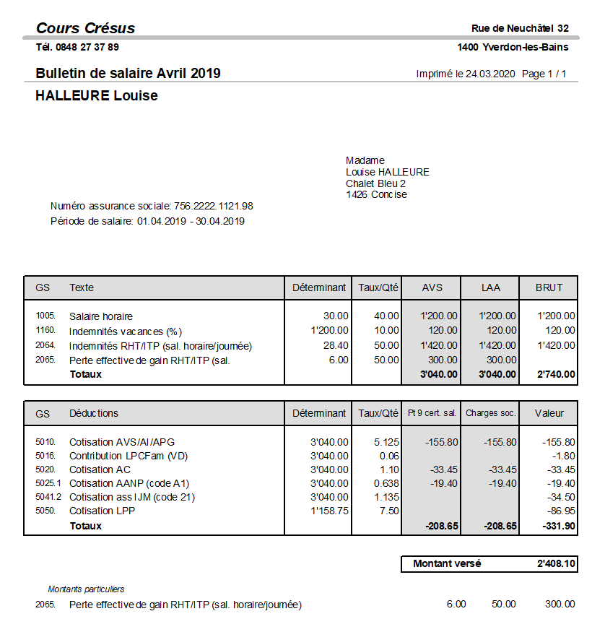

source: https://support.cresus.ch/salaire-chomage-partiel-rht-itp/

Salaire mensuel
Compostion d'une fiche de salaire comportant des RHT - à titre indicatif, n'a rien à voir avec la CCT des paysagistes vaudois

Dans cet exemple:

L’indemnité à 80% vaut 160.00
La correction pour les 5 jours chômés est de 5 x 200.00 = 1000.00
Les indemnités se montant à 5 x 160.00 = 800.00

Dans le bulletin de salaire, la Correction pour RHT diminue le salaire versé, mais pas les bases AVS ou LAA, et l’indemnité RHT augmente le montant versé à l’employé, mais pas les bases pour les charges sociales. Les charges sociales sont donc calculées sur le salaire à 100%.

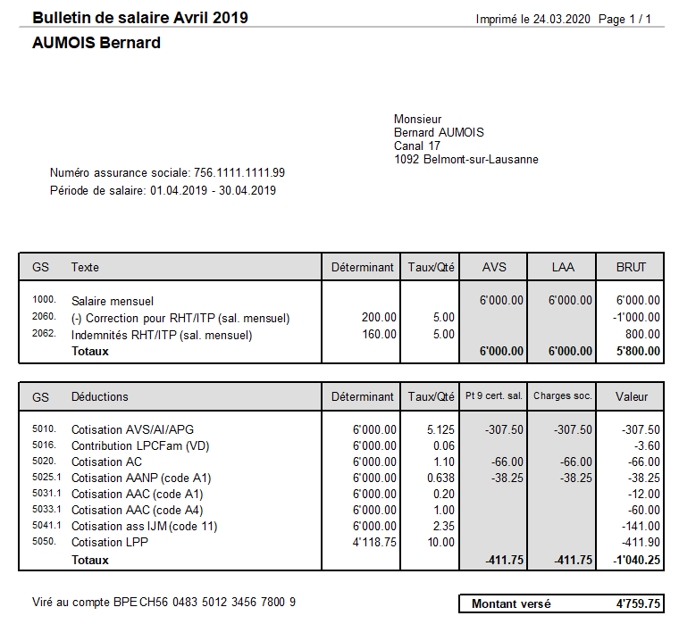

source: https://support.cresus.ch/salaire-chomage-partiel-rht-itp/

